Sheet1
序号 | 图片 | 备注 | 个数 | 国际单号 | 邮编 | 收件地址 | 收件人名字 | 电话 | 日本邮局单号 | 重量
10012277 |  | 黑色 サイズ：2XL | 1 |  | 5320002 | 大阪府大阪市淀川区東三国3-9-12-511 | 上田 千秋 | 0663929133 | 628564900865
10012278 |  | 浅蓝 021款 8010款 サイズ：[34] | 0 |  | 5550032 | 大阪府大阪市西淀川区大和田3丁目7-20平沼ビル303号 | 小林 正和 | 08061827753
10012282 | 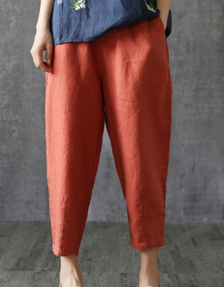 | 红色 サイズ：2XL | 1 |  | 1320035 | 東京都江戸川区平井６-５５-２ | 山田 久美子 | 0336182900 | 628564900854
 |  | 米白 サイズ：2XL | 1 |  |  |  |  |  | 628564900843
 |  | 黑色 サイズ：2XL | 1 |  |  |  |  |  | 628564900832
10012287 |  | 咖啡 サイズ：3XL | 1 |  | 9900861 | 山形県山形市江俣四丁目19-4 | 長谷川 美智子 | 09033640149 | 628564900821
10012291 |  | 深蓝 021款 サイズ：[28] | 1 |  | 7991537 | 愛媛県今治市宮ヶ崎甲795-5 | 藤澤 純次 | 09086923384 | 628564900810
10012295 |  | 黄色 サイズ：3XL | 1 |  | 8300061 | 福岡県久留米市津福今町477-96県営津福今町団地2棟204 | 岡崎 まり子 | 08043120328 | 628564900806
 |  | 黑色 サイズ：3XL | 2 |  |  |  |  |  | 628564900795 628564900784
10012298 |  | 黑色 サイズ：2XL | 1 |  | 7310135 | 広島県広島市安佐南区長束三丁目35-33 中村アパート | 中村利子 | 09034045895 | 628564900773
 |  | 黄色 サイズ：2XL | 1 |  |  |  |  |  | 628564900762
 |  | 米白 サイズ：2XL | 1 |  |  |  |  |  | 628564900751
10000181 |  | 灰色 688款 サイズ：[33] | 1 |  | 574-0062 | 大阪府大東市氷野3-5-27 | 大塚英二 | 090-8935-0687 | 628564900740
 |  | 黑色 688款 サイズ：[33] | 1 |  |  |  |  |  | 628564900736
10012300 |  | 深蓝 021款 サイズ：[36] | 0 |  | 9201302 | 石川県金沢市末町６の71-1 | 宮崎 圭市 | 08037458935
10012301 |  | 深蓝 013款 サイズ：[36] | 0 |  | 7090442 | 岡山県和気郡和気町福富585-15 | 森田 礼央 | 08016355027
10012304 |  | 深蓝 013款 サイズ：[34] | 1 |  | 2300078 | 神奈川県横浜市鶴見区岸谷2-19-18 | 菊地 美代子 | 09072280495 | 628564900725
10012231 | 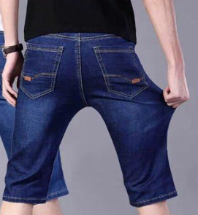 | 深蓝 021款 サイズ：[36] | 0 |  | 2520317 | 神奈川県相模原市南区御園4-10-19斉藤 幸明 | 斉藤 幸明 | 09084967899

